GAMEPLAY
SỰ KIỆN kích thích User sử dụng Kim Cương/Vàng/Danh Tiếng không giới hạn, bằng cách quy đổi thành điểm, từ điểm đổi thành lượt quay
=> Giảm lượng xu/vàng/tim tồn trong hệ thống, từ đó kích nạp tăng doanh thu
=> Tăng hiệu quả TIÊU PHÍ và activities từ các tính năng
CONSUME EVENT

GAMEPLAY

- Là 1 sự kiện có duration từ ngày x đến ngày y
- User khi tiêu phí Vàng/Kim Cương/Danh Tiếng trong các tính năng ingame (Không tính offer) sẽ được quy đổi thành điểm tương ứng:
+ XXX Kim cương = 1 điểm
+ YYY Vàng = 1 điểm
+ ZZZ Danh tiếng = 1 điểm
- Số điểm này tiếp tục quy ra thành lượt quay: n điểm = 1 lượt quay
=> Điểm được hiển thị dưới dạng hình ảnh nào đó: Ngôi sao may mắn??
- Bảng quà sẽ chia thành 3 bảng cho User được phép lựa chọn, mỗi bảng sẽ yêu cầu 1 số điểm tương ứng
=> Phân khúc User thành 3 tập, tiêu phí ít - trung bình - nhiều
- Cứ thế lượt quay User sở hữu sẽ không giới hạn cho đến hết sự kiện
1. Nguyên tắc hoạt động
Quy đổi lượt quay

- Giao diện sẽ gồm 3 bảng thưởng, mỗi bảng có 9 ô 3*3, mỗi ô là 1 phần quà
+ Quà single: item kèm số lượng
+ Quà multi (2 item trở lên): icon hộp quà, touch vào sẽ show chi tiết
- Giá trị của lượt quay sẽ tỷ lệ thuận với số điểm mà user đã bỏ ra quay tương tự cơ chế gacha chest (Xem sheet PARAMETER)
- GD sẽ chia thành từng range điểm, User đang tiêu phí ở mức nào sẽ dùng cột tương ứng
- Range tiêu phí tách biệt ở mỗi bảng quà
Ví dụ: Khi User đang sử dụng bảng quà 3 ở range tiêu phí 1, sau đó dùng qua bảng 1 thì range tiêu phí được tính theo bảng 1
- Touch chọn quay đồng nghĩa User sẽ bị trừ đi số điểm trên tổng điểm đang có
- Phần thưởng quay được sẽ không bị remove khỏi bảng quà, tức User có thể nhận lại quà theo bảng tỷ lệ từng lượt
- Quà nhận từ khi quay thưởng sẽ gửi vào hộp thư và check kho
2. Bảng thưởng & Quay thưởng

Dùng lại cơ chế của gacha:
- Quà được chia thành 4 group màu tương ứng với giá trị
- User đang ở range tiêu phí nào sẽ dùng cột tỷ lệ tương ứng
=> Tiêu phí càng nhiều, quà càng giá trị
- Quà hiển thị ở lượt đầu tiên sẽ là range đầu tiên
- Cứ kết thúc mỗi lượt quay, bảng quà sẽ được update lại quà hiển thị, quà luôn thay đổi, user hào hứng hơn
3. Nguyên tắc hiển thị & tỷ lệ quà

UI FLOW
 | 1. Mở sự kiện
 |  | Khi có sự kiện, trên giao diện chính sẽ xuất hiện icon biểu tượng quay số (ngôi sao may mắn)
 |  | Đặt dưới icon tính năng VIP
 |  | Đồng thời sẽ xuất hiện bảng thông tin sự kiện trên bảng tin
 |  | Touch vào icon, mở giao diện gồm các mục bên dưới

 | 2. UI Desc: Giao diện chọn bảng quà thiết kế theo concept tươi sáng

Tổng kim cương dùng
Tổng vàng dùng
Tổng danh tiếng dùng

Tổng điểm hiện có sau khi đã quy đổi
Điểm này sẽ bị trừ khi User nhấn quay 1 lượt
Tổng sao đang có:
YYYYYYYY



Touch vào phạm vi ô quà sẽ hiện Hint thông tin quà với những ô có 2 item trở lên
+ Khi quay thưởng, bảng quà sẽ có anim vòng sáng nhảy random quanh các ô quà trong vòng 5s
+ Anim sẽ nhảy nhanh đều trong 3s đầu, 2s sau sẽ chậm dần và dừng ở ô quà quay được.
+ Pop up phần thưởng tương tự các tính năng khác.
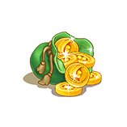
x1
x1


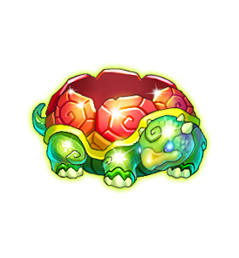

x1
Các ô quà gồm item & số lượng, phân biệt giá trị bằng màu sắc ô dựa trên 4 group quà, giá trị tăng dần
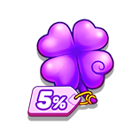

XXX
Button chuyển đổi bảng quà
Có thể thiết kế tay cầm để kéo màn trong các rạp hát

Button quay thưởng kèm số điểm yêu cầu, shape nổi để User biết có thể nhấn quay
Các trạng thái:
- Chưa có lượt quay: trạng thái disable
- Đã có lượt quay: trạng thái active
Số lượt quay User đang có

Update: Concept bắn bóng bay
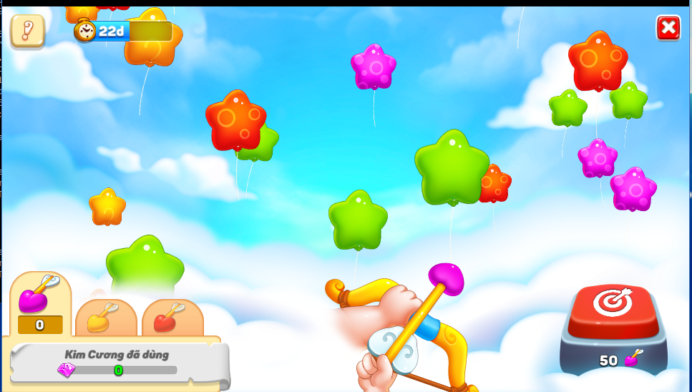

Có 4 loại bong bóng tượng trưng cho 4 group quà, giá trị tăng dần theo file db
Xanh Lá => Vàng => Đỏ => Tím
=> Bong bóng sẽ được hệ thống sinh ra nhiều và ngẫu nhiên cho sinh động
Quà tặng bên trong đã được set rate theo file db khi User touch bắn.

Thông tin các nguồn resource và quy đổi:
- KIM CƯƠNG = MŨI TÊN TÍM
- VÀNG = MŨI TÊN VÀNG
- DANH TIẾNG = MŨI TÊN ĐỎ
Chuyển tab sẽ có anim bàn tay thay đổi cung tên, đồng thời show thông tin tương ứng
Dựa trên thông số quy đổi từ file db, sẽ hiển thị thông tin số mũi tên đang có tương ứng của user
Button dùng để khởi động bắn
Số Mũi tên cần bắn cho 1 lượt
- Nếu đủ: Anim bàn tay kéo thả mũi tên bay lên, bắn bể bong bóng và nhận qùa
=> Anim bắn bong bóng chỉ mang tính chất diễn cho sinh động, không phải là hình thức ngắm bắn thật.
- Nếu không đủ: Có fly text thông báo "KHÔNG ĐỦ MŨI TÊN RỒI"

